esp32引脚
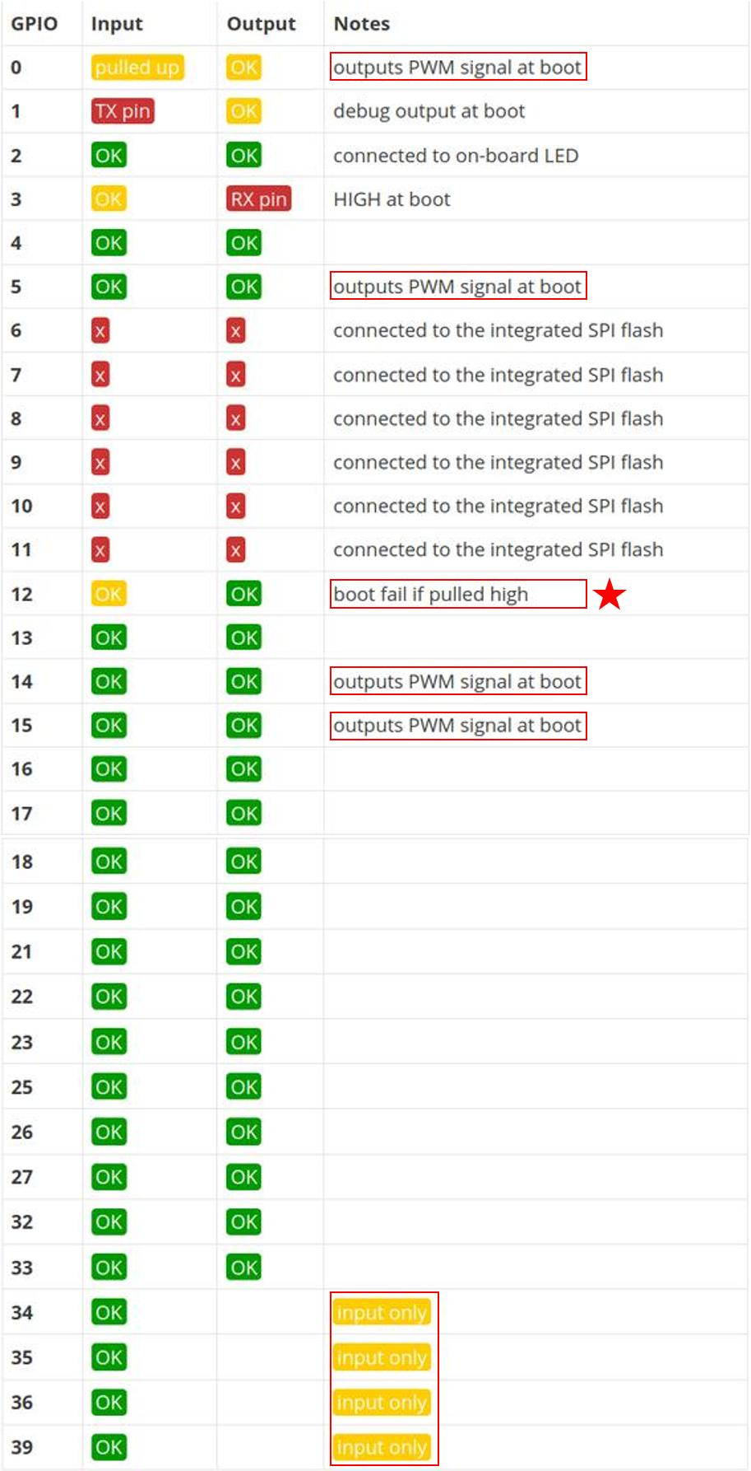
 |  |  |  |  |  |  | 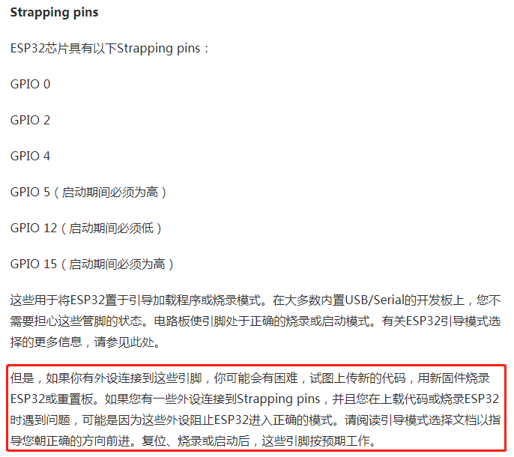

 |  | EN | esp32模块 | GPIO23 |  | OUTPUT
INPUT |  | GPIO36 |  | GPIO22 |  | I2C
 |  | GPIO39 |  | GPIO1 | URAT0 | DBG
 |  | GPIO34 |  | GPIO3
 |  | GPIO35 |  | GIPO21 |  | I2C
 |  | GPIO32 |  | GPIO19 |  | OUTPUT
 |  | GPIO33 |  | GPIO18
 |  | GPIO25 |  | GIPO5
 |  | GPIO26 |  | GIPO17 | URAT2 | HID
OUTPUT |  | GPIO27 |  | GPIO16
 |  | GPIO14 |  | GPIO4 |  | OUTPUT
 | 必须下拉 | GPIO12 |  | GPIO2
 |  | GPIO13 |  | GPIO15
 |  | GND |  | GND
 |  | VIN |  | 3V3

